Solicitud gráfica
 | Área: | Matemáticas |  |  | Fecha:
 | Grado: | 9 |  |  | 2016-03-03
 | Título del tema: | Los métodos de razonamiento y la semejanza |  |  | ¿Cuaderno de estudio o recurso? | Cuaderno de Estudio
 | Editor: | Cristhian Bello

 | Código guión o recurso: | MA_09_09_CO | ← Para determinar este código, visite la hoja de Ayuda
 |  |  |  |  | ESPECIFICACIÓN DE ARCHIVOS A ENTREGAR
Núm. | Archivo Shutterstock o ruta en web | Imagen para: | Tipo | Formato | Nombre imagen SMALL | Tamaño imagen SMALL | Nombre imagen ZOOM | Tamaño imagen ZOOM | Descripción | Observaciones
IMG01 | 103104938 | Cuaderno de Estudio | Fotografía | Vertical | MA_09_09_CO_IMG01_small | 526 x 370 px | MA_09_09_CO_IMG01_zoom | 800 x 600 px | Euclides
IMG02 | Ver descripcion | Cuaderno de Estudio | Ilustración | Vertical | MA_09_09_CO_IMG02_small | 526 x 370 px | MA_09_09_CO_IMG02_zoom | 800 x 600 px | 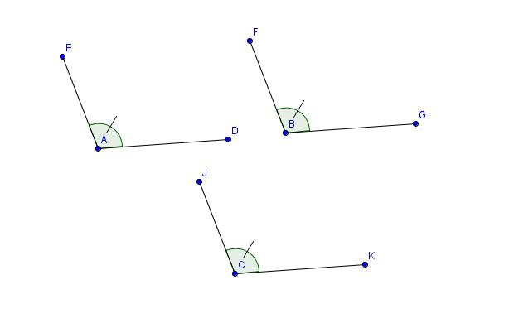 | Son tres angulos congruentes El angulo EAD, el angulo FBD y el angulo JCK
IMG03 | Ver descripcion | Cuaderno de Estudio | Ilustración | Horizontal | MA_09_09_CO_IMG03_small | 526 x 370 px | MA_09_09_CO_IMG03_zoom | 800 x 600 px | 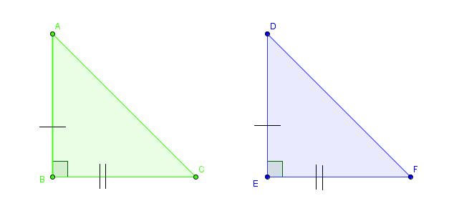 | dos triángulos rectángulos que presentan las relaciones AB ≅ DE y BC ≅ EF.
IMG04 | Ver descripcion | Cuaderno de Estudio | Ilustración | Horizontal | MA_09_09_CO_IMG04_small | 526 x 370 px | MA_09_09_CO_IMG04_zoom | 800 x 600 px |  | El cuadrilátero ACBD tiene sus lados congruentes, pero sus ángulos no, ∡ACB ≇ ∡CBD, ∡ADB ≇ ∡DAC
IMG05 | Ver descripcion | Cuaderno de Estudio | Ilustración | Vertical | MA_09_09_CO_IMG05_small | 526 x 370 px | MA_09_09_CO_IMG05_zoom | 800 x 600 px |  | Los ángulos ∡BAC y ∡DAE son opuestos por el vértice.
IMG06 | 30590491 | Cuaderno de Estudio | Fotografía | Vertical | MA_09_09_CO_IMG06_small | 526 x 370 px | MA_09_09_CO_IMG06_zoom | 800 x 600 px | Foto de vehiculos a escala
IMG07 | Ver descripcion | Cuaderno de Estudio | Ilustración | Horizontal | MA_09_09_CO_IMG07_small | 526 x 370 px | MA_09_09_CO_IMG07_zoom | 800 x 600 px | 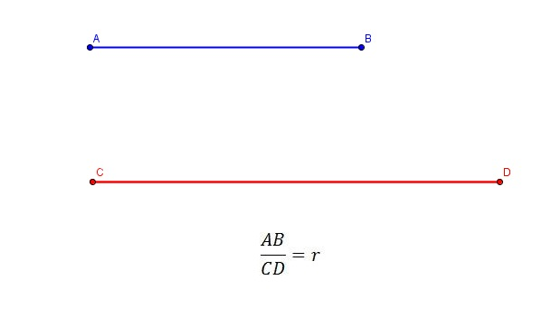
IMG08 | Ver descripcion | Cuaderno de Estudio | Ilustración | Horizontal | MA_09_09_CO_IMG08_small | 526 x 370 px | MA_09_09_CO_IMG08_zoom | 800 x 600 px |  | las rectas que determinan los segmentos AB, CD y EF son paralelas
IMG09 | Ver descripcion | Cuaderno de Estudio | Ilustración | Horizontal | MA_09_09_CO_IMG09_small | 526 x 370 px | MA_09_09_CO_IMG09_zoom | 800 x 600 px
IMG10 | Ver descripcion | Cuaderno de Estudio | Ilustración | Horizontal | MA_09_09_CO_IMG10_small | 526 x 370 px | MA_09_09_CO_IMG10_zoom | 800 x 600 px
IMG11 | Ver descripcion | Cuaderno de Estudio | Ilustración | Horizontal | MA_09_09_CO_IMG11_small | 526 x 370 px | MA_09_09_CO_IMG11_zoom | 800 x 600 px
IMG12 | Ver descripcion | Cuaderno de Estudio | Ilustración | Horizontal | MA_09_09_CO_IMG12_small | 526 x 370 px | MA_09_09_CO_IMG12_zoom | 800 x 600 px
IMG13 | Ver descripcion | Cuaderno de Estudio | Ilustración | Horizontal | MA_09_09_CO_IMG13_small | 526 x 370 px | MA_09_09_CO_IMG13_zoom | 800 x 600 px
IMG14 | Ver descripcion | Cuaderno de Estudio | Ilustración | Horizontal | MA_09_09_CO_IMG14_small | 526 x 370 px | MA_09_09_CO_IMG14_zoom | 800 x 600 px
IMG15 | Ver descripcion | Cuaderno de Estudio | Ilustración | Horizontal | MA_09_09_CO_IMG15_small | 526 x 370 px | MA_09_09_CO_IMG15_zoom | 800 x 600 px | 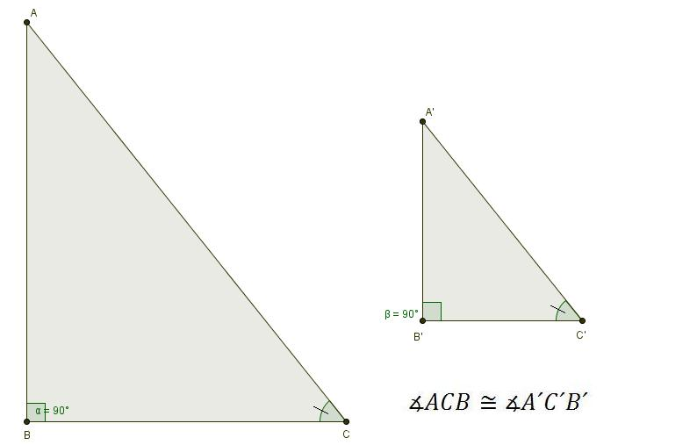
IMG16 | Ver descripcion | Cuaderno de Estudio | Ilustración | Horizontal | MA_09_09_CO_IMG16_small | 526 x 370 px | MA_09_09_CO_IMG16_zoom | 800 x 600 px | 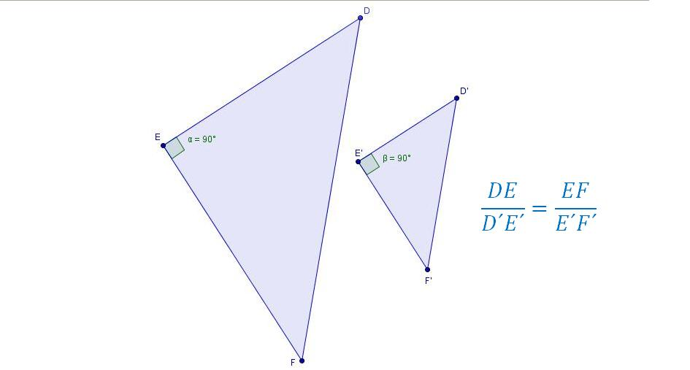
IMG17 | Ver descripcion | Cuaderno de Estudio | Ilustración | Horizontal | MA_09_09_CO_IMG17_small | 526 x 370 px | MA_09_09_CO_IMG17_zoom | 800 x 600 px | 